Opisy funcji przycisków
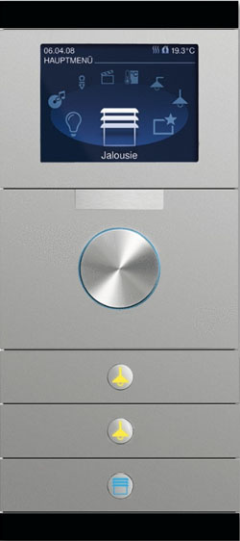
 |  | Busch priOn z LCD i pokrętłem, 3-krotny

 |  | Pomieszczenia w których występuje
 |  | Poziom | Pomieszczenie
 |  | Parter | Salon
 |  | Piętro | Gościnny

 |  | Funkcje poszczególnych przycisków
 |  | Przycisk | Funkcja
 |  | Pokrętło | Nawigacja po menu na wyświetlaczu
 |  | Przycisk nr 1 | Roleta do góry
 |  | Przycisk nr 2 | Roleta w dół
 |  | Przycisk nr 3 | Scena świetlna jasno
 |  | Przycisk nr 4 | Scena świetlna ciemniej
 |  | Przycisk nr 5 | Scena świetlna najciemniej
 |  | Przycisk nr 6 | Wyłącz wszystko

1 | 2

3 | 4

5 | 6

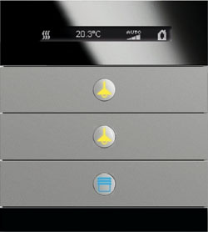
 |  | Busch priOn z RTC i wyswietlaczem, 3-krotny (do pomieszczeń z roletami)
 | 7

 |  | Pomieszczenia w których występuje
 |  | Poziom | Pomieszczenie
 |  | Parter | Basen
1 | 2 | Parter | Fitness
 |  | Parter | Gabinet
 |  | Piętro | Salonik
 |  | Piętro | Sypialnia
3 | 4 | Piętro | Łazienka
 |  | Piętro | Gościnny Sypialnia

5 | 6
 |  | Funkcje poszczególnych przycisków
 |  | Przycisk | Funkcja
 |  | Przycisk nr 1 | Roleta do góry
 |  | Przycisk nr 2 | Roleta w dół
 |  | Przycisk nr 3 | Scena świetlna jasno
 |  | Przycisk nr 4 | Scena świetlna ciemniej
 |  | Przycisk nr 5 | Scena świetlna najciemniej
 |  | Przycisk nr 6 | Wyłącz wszystko
 |  | Przycisk nr 7 | Po wciśnięciu przycisku, rocker 1-2 zmienia
 |  | (ukryty z boku) | tymczasowo funkcję na regulację temperatury

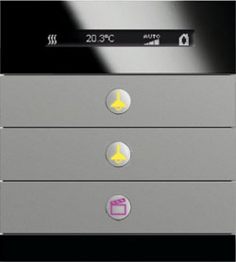
 |  | Busch priOn z RTC i wyswietlaczem, 3-krotny (do pomieszczeń bez rolet)
 | 7

 |  | Pomieszczenia w których występuje
 |  | Poziom | Pomieszczenie
 |  | Piwnica | Spa
1 | 2 | Parter | Garaż
 |  | Parter | Korytarz główny
 |  | Parter | Wiatrołap
 |  | Parter | Sala Kinowa
3 | 4 | Piętro | Garderoba
 |  | Piętro | Gościnny Łazienka
 |  | Piętro | Gościnny Sypialnia

5 | 6
 |  | Funkcje poszczególnych przycisków
 |  | Przycisk | Funkcja
 |  | Przycisk nr 1 | Scena świetlna jasno
 |  | Przycisk nr 2 | Scena świetlna ciemniej
 |  | Przycisk nr 3 | Scena świetlna najciemniej
 |  | Przycisk nr 4 | Wyłącz wszystko
 |  | Przycisk nr 5 | Scena (uwzględniająca inne funkcje niż oświetlenie)
 |  | Przycisk nr 6 | Scena (uwzględniająca inne funkcje niż oświetlenie)
 |  | Przycisk nr 7 | Po wciśnięciu przycisku, rocker 1-2 zmienia
 |  | (ukryty z boku) | tymczasowo funkcję na regulację temperatury

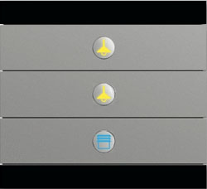
 |  | Busch priOn bez regulacji temperatury, 3-krotny

 |  | Pomieszczenia w których występuje
1 | 2 | Poziom | Pomieszczenie
 |  | Parter | Salon
 |  | Piętro | Gościnny

3 | 4
 |  | Funkcje poszczególnych przycisków
 |  | Przycisk | Funkcja
 |  | Przycisk nr 1 | Roleta do góry
5 | 6 | Przycisk nr 2 | Roleta w dół
 |  | Przycisk nr 3 | Scena świetlna jasno
 |  | Przycisk nr 4 | Scena świetlna ciemniej
 |  | Przycisk nr 5 | Scena świetlna najciemniej
 |  | Przycisk nr 6 | Wyłącz wszystko

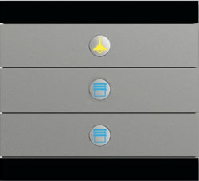
 |  | Busch priOn bez regulacji temperatury, 3-krotny (do sypialni)

 |  | Pomieszczenia w których występuje
1 | 2 | Poziom | Pomieszczenie
 |  | Piętro | Sypialnia (przy łóżku)
 |  | Piętro | Sypialnia (przy łóżku)

3 | 4
 |  | Funkcje poszczególnych przycisków
 |  | Przycisk | Funkcja
 |  | Przycisk nr 1 | Roleta do góry
5 | 6 | Przycisk nr 2 | Roleta w dół
 |  | Przycisk nr 3 | Winda od TV do góry
 |  | Przycisk nr 4 | Winda od TV w dół
 |  | Przycisk nr 5 | Scena świetlna jasno
 |  | Przycisk nr 6 | Scena świetlna ciemniej (przytrzymanie wyłącza wszystko)

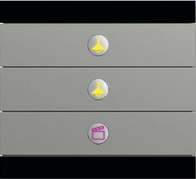
 |  | Busch priOn bez regulacji temperatury, 3-krotny

 |  | Pomieszczenia w których występuje
1 | 2 | Poziom | Pomieszczenie
 |  | Parter | Garaż

3 | 4 | Funkcje poszczególnych przycisków
 |  | Przycisk | Funkcja
 |  | Przycisk nr 1 | Scena świetlna jasno
 |  | Przycisk nr 2 | Scena świetlna ciemniej
5 | 6 | Przycisk nr 3 | Scena świetlna najciemniej
 |  | Przycisk nr 4 | Wyłącz wszystko
 |  | Przycisk nr 5 | Scena (uwzględniająca inne funkcje niż oświetlenie)
 |  | Przycisk nr 6 | Scena (uwzględniająca inne funkcje niż oświetlenie)


 |  | Busch priOn bez regulacji temperatury, 1-krotny

 |  | Pomieszczenia w których występuje
 |  | Poziom | Pomieszczenie
 |  | Parter | Szatnia
 |  | Piętro | Korytarz

1 | 2
 |  | Funkcje poszczególnych przycisków
 |  | Przycisk | Funkcja
 |  | Przycisk nr 1 | Włącz pomieszczenie
 |  | Przycisk nr 2 | Wyłącz pomieszczenie

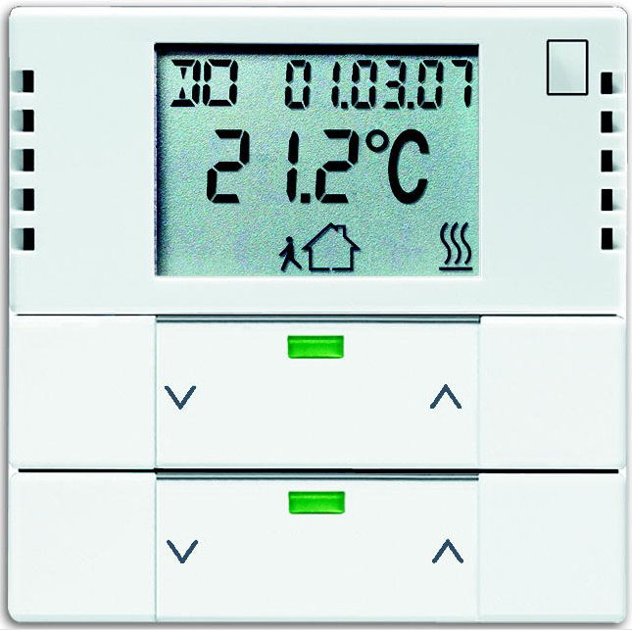
 |  | Termoregulator SOLO
 | 5
 |  | Pomieszczenia w których występuje
 |  | Poziom | Pomieszczenie
 |  | Piwnica | Piwnica
 |  | Parter | Pralnia

 |  | Funkcje poszczególnych przycisków
1 | 2 | Przycisk | Funkcja
 |  | Przycisk nr 1 | Włącz światło
 |  | Przycisk nr 2 | Wyłącz światło
 |  | Przycisk nr 3
3 | 4 | Przycisk nr 4
 |  | Przycisk nr 5 | Po wciśnięciu przycisku, rocker 1-2 zmienia
 |  | (na froncie) | tymczasowo funkcję na regulację temperatury

